HÌNH1
hinh 1


hình 2

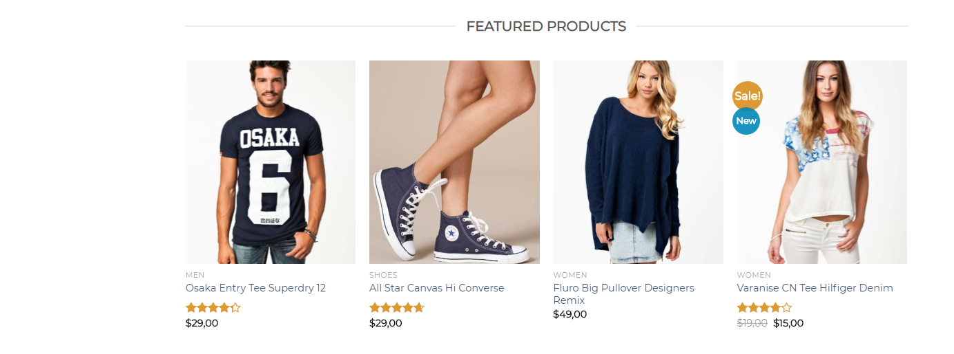
Hình 3

Hình_4

hình 5

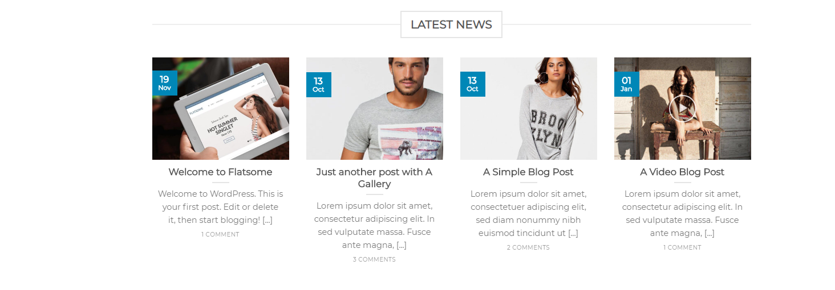

Hinh 6

Hình 7

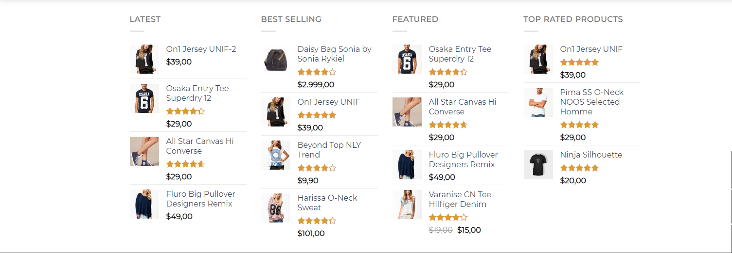

Hình 8



Hình 9

Hình 10

